百度统计流量
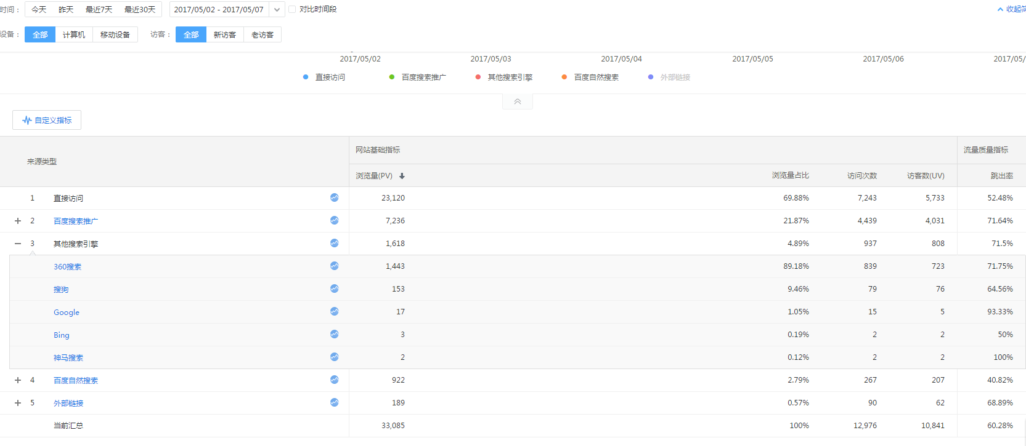

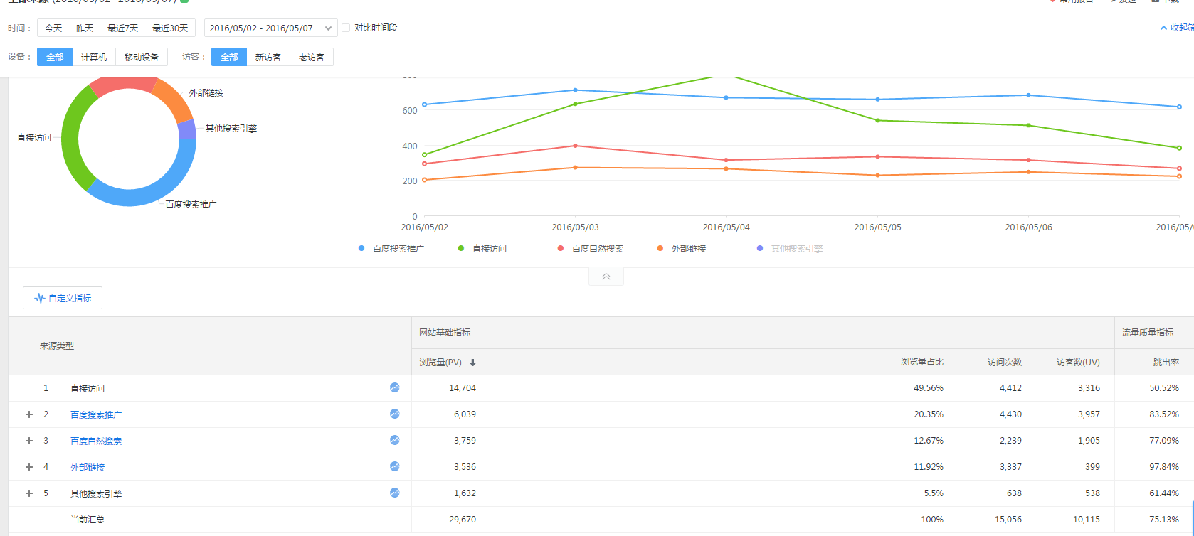

2017.5.8-2.17.5.14

2016.5.8-2016.5.14

2017.5.15-5.21

2016.5.15-5.21

分析：
1.直接访问的浏览量增加6877次，跳出率降低3.25%
2.百度搜索推广浏览量增加2800次，跳出率降低10.11%
3.百度自然搜索浏览量降低4946次，跳出率降低21.94%
4.其他搜索引擎浏览量降低124次，跳出率增加16.46%
5.外部链接浏览量降低3617次，跳出率降低11.96%
6.总体数据来看总浏览量降低992次，跳出率降低9.25%。

2017.5.30-2017.6.4

2016.5.30-2016.6.4

分析：
1.直接访问的浏览量降低866次，跳出率增加4.45%
2.百度搜索推广浏览量增加621次，跳出率降低7.8%
3.百度自然搜索浏览量降低4248次，跳出率降低0.92%
4.其他搜索引擎浏览量降低1007次，跳出率增加20.93%
5.外部链接浏览量降低54次，跳出率降低13.84%
6.总体数据来看总浏览量降低5552次，跳出率降低2.77%。

2017.6.5-2017.6.11

2016.6.5-2016.6.11

分析：
1.直接访问的浏览量增加16184次，跳出率增加7.16%
2.百度搜索推广浏览量增加104次，跳出率降低8.98%
3.百度自然搜索浏览量降低4772次
4.其他搜索引擎浏览量降低534次，跳出率增加7.38%
5.外部链接浏览量降低982次，跳出率降低14.82%
6.总体数据来看总浏览量增加10854次，跳出率降低7.29%。

2017.6.12-2017.618

2016.6.12-2016.6.18

分析：
1.直接访问的浏览量增加6235次，跳出率增加4.11%
2.百度搜索推广浏览量降低11857次，跳出率降低7.32%
3.百度自然搜索浏览量降低6,704次，跳出率降低2.02%
4.其他搜索引擎浏览量降低2211次，跳出率增加6.97%
5.外部链接浏览量降低6432次
6.总体数据来看总浏览量降低21425次，跳出率降低9.4%。

